SwitchCoverage
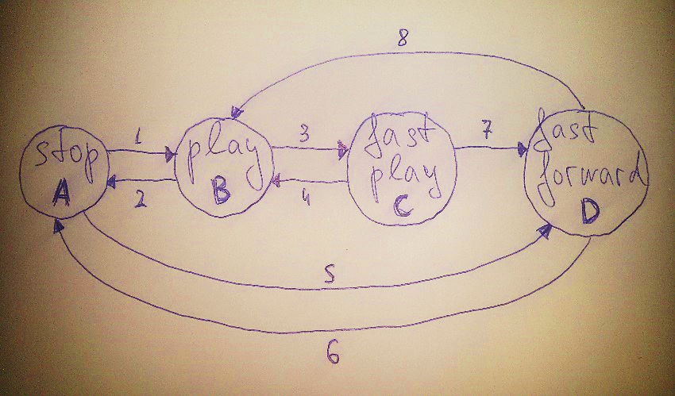
0-switch |  | 1-switch
A1 | A5 | A1 B2 | A1 B3 | A5 D6 | A5 D8
B2 | B3 | B2 A1 | B2 A5 | B3 C4 | B3 C7
C4 | C7 | C4 B2 | C4 B3 | C7 D6 | C7 D8
D6 | D8 | D6 A1 | D6 A5 | D8 B2 | D8 B3

